Sheet1
Школа | МБОУ Большекирсановская сош |  |  | Отд./корп |  |  |  | День | 2021-11-16

Прием пищи | Раздел | № рец. | Блюдо | Выход, г | Цена | Калорийность | Белки | Жиры | Углеводы
Завтрак | гор.блюдо | 278 | Тефтели в сметанно томатном соусе | 90.00 | 27.86 | 128.45 | 6.65 | 7.37 | 8.77
 | гор.напиток | 382 | Какао с молоком | 180.00 | 5.76 | 106.74 | 3.67 | 3.19 | 15.82
 | хлеб | Н | Хлеб пшеничный | 30.00 | 1.57 | 69.00 | 2.28 | 0.24 | 14.10
 |  | 71/70 | Свекла отварная | 60.00 | 2.28 | 13.20 | 0.66 | 0.12 | 2.28
 |  | 312 | Пюре картофельное | 150.00 | 18.57 | 164.70 | 3.06 | 4.80 | 20.44
 |  | 338 | Яблоко | 100.00 | 9.50 | 96.00 | 1.50 | 0.50 | 21.00
Завтрак 2 | фрукты
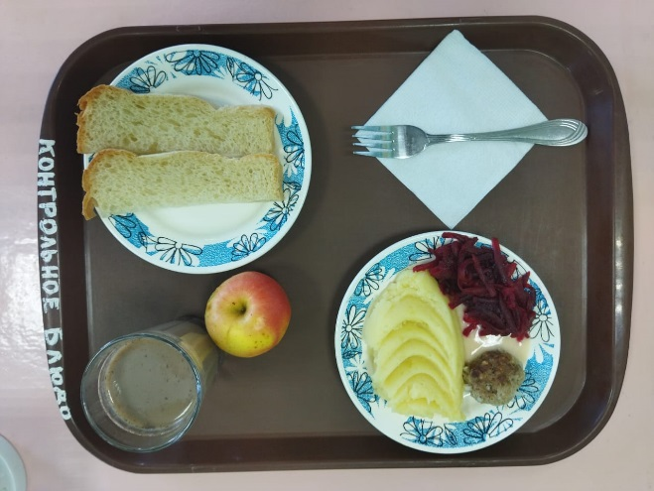

Обед | закуска
 | 1 блюдо
 | 2 блюдо
 | гарнир
 | сладкое
 | хлеб бел.
 | хлеб черн.

 |  |  |  |  | 65.54

